ALO.1
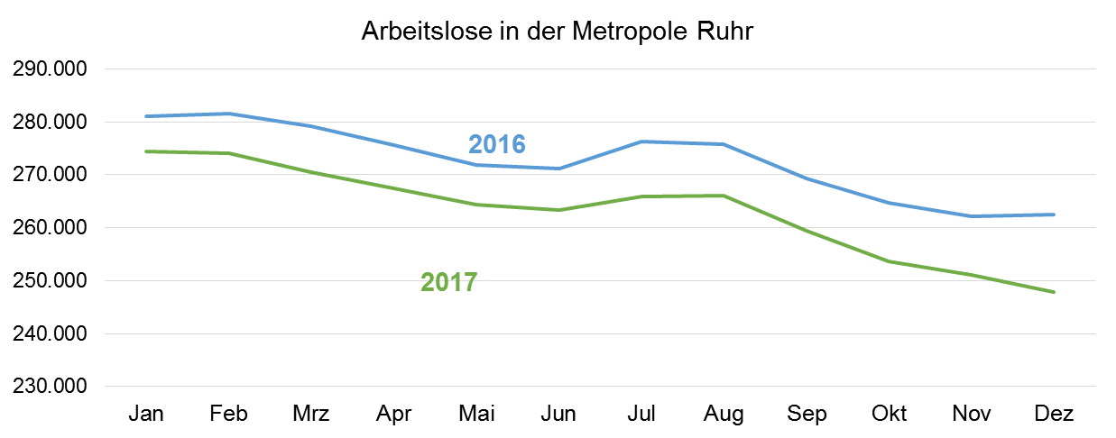
ALO.1 | Arbeitslose in der Metropole Ruhr
 | Überblick
 | Stand: Januar 2018

 | Arbeitslosenquoten insgesamt |  |  | Arbeitslose | Veränderung gegenüber
 | Dec-17 | Nov-17 | Dec-16 | Dec-17 | Nov-17 |  | Dec-16
 | % | % | % | absolut | absolut | % | absolut | %

Metropole Ruhr | 9.5 | 9.6 | 10.0 | 247,865 | -3,219 | -1.3 | -14,636 | -5.6

NRW | 7.0 | 7.0 | 7.4 | 662,423 | -5,909 | -0.9 | -33,410 | -4.8

NRW ohne Metropole Ruhr | 6.0 | 6.1 | 6.3 | 414,558 | -2,690 | -0.6 | -18,774 | -4.3

Quelle: Bundesagentur für Arbeit
Bearbeitung: Regionalstatistik Ruhr.

